1.รวม
โครงการภายใต้แผนแม่บทย่อย: 200302 องค์กรปกครองส่วนท้องถิ่นต้องมีสมรรถนะและสร้างความทันสมัยในการจัดบริการสาธารณะและกิจกรรมสาธารณะให้กับประชาชน
โครงการที่ปรากฎเป็นโครงการที่ผ่านการอนุมัติจากผู้บริหาร (M7) ของหน่วยงานเท่านั้น (ข้อมูล ณ เดือนมิถุนายน 2566)

ชื่อโครงการ / การดำเนินงาน |  | วันที่เริ่มต้นโครงการ | วันที่สิ้นสุดโครงการ | หน่วยงานระดับกองหรือเทียบเท่า | หน่วยงานระดับกรมหรือเทียบเท่า | หน่วยงานระดับกระทรวงหรือเทียบเท่า | ประเภทโครงการ
การพัฒนาศักยภาพองค์ความรู้เกี่ยวกับการกำกับโรงงานจำพวกที่ 1 และ 2 แก่เจ้าหน้าที่องค์กรปกครองส่วนท้องถิ่นทุกจังหวัดในประเทศไทย | 2564 | ตุลาคม 2563 | กันยายน 2564 | กองพัฒนาระบบมาตรฐานงานกำกับโรงงาน | กรมโรงงานอุตสาหกรรม | กระทรวงอุตสาหกรรม
แผนงานพื้นฐานด้านการปรับสมดุลและพัฒนาระบบบริหารจัดการภาครัฐ | 2562 | ตุลาคม 2561 | กันยายน 2562 | กองยุทธศาสตร์และแผนงาน (กยผ.) | กรมส่งเสริมการปกครองท้องถิ่น | กระทรวงมหาดไทย
แผนงานยุทธศาสตร์พัฒนาประสิทธิภาพการบริหารราชการแผ่นดิน | 2562 | ตุลาคม 2561 | กันยายน 2562 | กองยุทธศาสตร์และแผนงาน (กยผ.) | กรมส่งเสริมการปกครองท้องถิ่น | กระทรวงมหาดไทย
แผนงานบูรณาการส่งเสริมการกระจายอำนาจให้แก่องค์กรปกครองส่วนท้องถิ่น | 2562 | ตุลาคม 2561 | กันยายน 2562 | กองยุทธศาสตร์และแผนงาน (กยผ.) | กรมส่งเสริมการปกครองท้องถิ่น | กระทรวงมหาดไทย
แผนงานพื้นฐานด้านการปรับสมดุลและพัฒนาระบบการบริหารจัดการภาครัฐ | 2563 | ตุลาคม 2562 | กันยายน 2563 | กองยุทธศาสตร์และแผนงาน (กยผ.) | กรมส่งเสริมการปกครองท้องถิ่น | กระทรวงมหาดไทย
โครงการส่งเสริมสนับสนุนการแก้ไขปัญหาและพัฒนาจังหวัดชายแดนภาคใต้ | 2563 | ตุลาคม 2562 | กันยายน 2563 | กองยุทธศาสตร์และแผนงาน (กยผ.) | กรมส่งเสริมการปกครองท้องถิ่น | กระทรวงมหาดไทย
โครงการพัฒนาคุณภาพการศึกษาด้วยเทคโนโลยีสารสนเทศ DLTV | 2563 | ตุลาคม 2562 | กันยายน 2563 | กองยุทธศาสตร์และแผนงาน (กยผ.) | กรมส่งเสริมการปกครองท้องถิ่น | กระทรวงมหาดไทย
โครงการเสริมศักยภาพของโครงสร้างพื้นฐานเมืองเป้าหมายและเมืองชายแดน | 2563 | ตุลาคม 2562 | กันยายน 2563 | กองยุทธศาสตร์และแผนงาน (กยผ.) | กรมส่งเสริมการปกครองท้องถิ่น | กระทรวงมหาดไทย
โครงการยกระดับการท่องเที่ยวคุณภาพกลุ่มเป้าหมายเฉพาะ | 2563 | ตุลาคม 2562 | กันยายน 2563 | กองยุทธศาสตร์และแผนงาน (กยผ.) | กรมส่งเสริมการปกครองท้องถิ่น | กระทรวงมหาดไทย
โครงการพัฒนาเมืองอุตสาหกรรม เมืองสำคัญ และเมืองน่าอยู่ภาคตะวันออก | 2563 | ตุลาคม 2562 | กันยายน 2563 | กองยุทธศาสตร์และแผนงาน (กยผ.) | กรมส่งเสริมการปกครองท้องถิ่น | กระทรวงมหาดไทย
โครงการส่งเสริมการท่องเที่ยวเชิงนิเวศน์ ศาสนา วัฒนธรรมและอารยธรรม | 2563 | ตุลาคม 2562 | กันยายน 2563 | กองยุทธศาสตร์และแผนงาน (กยผ.) | กรมส่งเสริมการปกครองท้องถิ่น | กระทรวงมหาดไทย
โครงการแก้ไขปัญหาทรัพยากรธรรมชาติและสิ่งแวดล้อม | 2563 | ตุลาคม 2562 | กันยายน 2563 | กองยุทธศาสตร์และแผนงาน (กยผ.) | กรมส่งเสริมการปกครองท้องถิ่น | กระทรวงมหาดไทย
โครงการยกระดับมาตรฐานบริการและส่งเสริมธุรกิจต่อเนื่องในแหล่งท่องเที่ยวที่มีชื่อเสียงของภาค | 2563 | ตุลาคม 2562 | กันยายน 2563 | กองยุทธศาสตร์และแผนงาน (กยผ.) | กรมส่งเสริมการปกครองท้องถิ่น | กระทรวงมหาดไทย
โครงการพัฒนาแหล่งท่องเที่ยวบนบกบริเวณตอนในของภาคเชื่อมโยงกับแหล่งท่องเที่ยวทะเลที่มีชื่อเสียง | 2563 | ตุลาคม 2562 | กันยายน 2563 | กองยุทธศาสตร์และแผนงาน (กยผ.) | กรมส่งเสริมการปกครองท้องถิ่น | กระทรวงมหาดไทย
โครงการป้องกันและแก้ไขปัญหาความเสื่อมโทรมของทรัพยากรธรรมชาติและสิ่งแวดล้อม | 2563 | ตุลาคม 2562 | กันยายน 2563 | กองยุทธศาสตร์และแผนงาน (กยผ.) | กรมส่งเสริมการปกครองท้องถิ่น | กระทรวงมหาดไทย
โครงการพัฒนาโครงสร้างพื้นฐานสนับสนุนการพัฒนาเขตอุตสาหกรรมและการเชื่อมโยงการค้าโลก | 2563 | ตุลาคม 2562 | กันยายน 2563 | กองยุทธศาสตร์และแผนงาน (กยผ.) | กรมส่งเสริมการปกครองท้องถิ่น | กระทรวงมหาดไทย
โครงการพัฒนาและส่งเสริมการท่องเที่ยวเชิงประวัติศาสตร์ ศาสนา และวัฒนธรรม | 2563 | ตุลาคม 2562 | กันยายน 2563 | กองยุทธศาสตร์และแผนงาน (กยผ.) | กรมส่งเสริมการปกครองท้องถิ่น | กระทรวงมหาดไทย
โครงการพัฒนาและส่งเสริมการท่องเที่ยวเชิงธรรมชาติและนิเวศน์ | 2563 | ตุลาคม 2562 | กันยายน 2563 | กองยุทธศาสตร์และแผนงาน (กยผ.) | กรมส่งเสริมการปกครองท้องถิ่น | กระทรวงมหาดไทย
โครงการส่งเสริมและพัฒนาการท่องเที่ยวธรรมชาติ | 2563 | ตุลาคม 2562 | กันยายน 2563 | กองยุทธศาสตร์และแผนงาน (กยผ.) | กรมส่งเสริมการปกครองท้องถิ่น | กระทรวงมหาดไทย
โครงการพัฒนาระบบครูพี่เลี้ยง | 2563 | ตุลาคม 2562 | กันยายน 2563 | กองยุทธศาสตร์และแผนงาน (กยผ.) | กรมส่งเสริมการปกครองท้องถิ่น | กระทรวงมหาดไทย
โครงการเพิ่มศักยภาพครูให้มีสมรรถนะของครูยุคใหม่ | 2563 | ตุลาคม 2562 | กันยายน 2563 | กองยุทธศาสตร์และแผนงาน (กยผ.) | กรมส่งเสริมการปกครองท้องถิ่น | กระทรวงมหาดไทย
โครงการส่งเสริมสนับสนุนการบริหารจัดการน้ำอย่างบูรณาการ | 2563 | ตุลาคม 2562 | กันยายน 2563 | กองยุทธศาสตร์และแผนงาน (กยผ.) | กรมส่งเสริมการปกครองท้องถิ่น | กระทรวงมหาดไทย
โครงการยกระดับประสิทธิภาพการบริหารราชการท้องถิ่น | 2563 | ตุลาคม 2562 | กันยายน 2563 | กองยุทธศาสตร์และแผนงาน (กยผ.) | กรมส่งเสริมการปกครองท้องถิ่น | กระทรวงมหาดไทย
โครงการป้องกันและแก้ไขปัญหายาเสพติด | 2563 | ตุลาคม 2562 | กันยายน 2563 | กองยุทธศาสตร์และแผนงาน (กยผ.) | กรมส่งเสริมการปกครองท้องถิ่น | กระทรวงมหาดไทย
จัดสรรเงินอุดหนุนให้แก่องค์กรปกครองส่วนท้องถิ่น | 2563 | ตุลาคม 2562 | กันยายน 2563 | กองยุทธศาสตร์และแผนงาน (กยผ.) | กรมส่งเสริมการปกครองท้องถิ่น | กระทรวงมหาดไทย
โครงการสนับสนุนการจัดสวัสดิการทางสังคมแก่ผู้ด้อยโอกาสทางสังคม | 2563 | ตุลาคม 2562 | กันยายน 2563 | กองยุทธศาสตร์และแผนงาน (กยผ.) | กรมส่งเสริมการปกครองท้องถิ่น | กระทรวงมหาดไทย
โครงการยกระดับประสิทธิภาพการบริหารราชการท้องถิ่น (ส่งเสริมและพัฒนาประสิทธิภาพด้านการบริหารจัดการ) | 2564 | ตุลาคม 2563 | กันยายน 2564 | กองยุทธศาสตร์และแผนงาน (กยผ.) | กรมส่งเสริมการปกครองท้องถิ่น | กระทรวงมหาดไทย
ส่งเสริมและสนับสนุนองค์กรปกครองส่วนท้องถิ่น | 2564 | ตุลาคม 2563 | กันยายน 2564 | กองยุทธศาสตร์และแผนงาน (กยผ.) | กรมส่งเสริมการปกครองท้องถิ่น | กระทรวงมหาดไทย
เพิ่มประสิทธิภาพในการจัดทำและให้บริการสาธารณะขององค์กรปกครองส่วนท้องถิ่น | 2561 | ตุลาคม 2560 | กันยายน 2564 | สำนักงานคณะกรรมการกระจายอำนาจให้แก่องค์กรปกครองส่วนท้องถิ่น | สำนักงานปลัดสำนักนายกรัฐมนตรี | สำนักนายกรัฐมนตรี
การกระจายหน้าที่และอำนาจในการจัดบริการสาธารณะให้แก่องค์กรปกครองส่วนท้องถิ่น | 2561 | ตุลาคม 2560 | กันยายน 2564 | สำนักงานคณะกรรมการกระจายอำนาจให้แก่องค์กรปกครองส่วนท้องถิ่น | สำนักงานปลัดสำนักนายกรัฐมนตรี | สำนักนายกรัฐมนตรี
การกระจายอำนาจด้านการเงิน การคลัง และงบประมาณ ให้แก่องค์กรปกครองส่วนท้องถิ่น | 2561 | ตุลาคม 2560 | กันยายน 2564 | สำนักงานคณะกรรมการกระจายอำนาจให้แก่องค์กรปกครองส่วนท้องถิ่น | สำนักงานปลัดสำนักนายกรัฐมนตรี | สำนักนายกรัฐมนตรี
การจัดสรรค่าภาคหลวง | 2561 | ตุลาคม 2560 | กันยายน 2563 | สำนักงานคณะกรรมการกระจายอำนาจให้แก่องค์กรปกครองส่วนท้องถิ่น | สำนักงานปลัดสำนักนายกรัฐมนตรี | สำนักนายกรัฐมนตรี
อบรมเชิงปฏิบัติการเพื่อเสริมสร้างความรู้ด้านการบังคับใช้กฎหมายที่เกี่ยวกับการกระจายอำนาจให้แก่บุคลากรขององค์กรปกครองส่วนท้องถิ่น | 2564 | ตุลาคม 2563 | กันยายน 2564 | สำนักงานคณะกรรมการกระจายอำนาจให้แก่องค์กรปกครองส่วนท้องถิ่น | สำนักงานปลัดสำนักนายกรัฐมนตรี | สำนักนายกรัฐมนตรี
เสริมสร้างความรู้การกระจายอำนาจและสร้างเครือข่ายภาคประชาชน | 2564 | ตุลาคม 2563 | กันยายน 2564 | สำนักงานคณะกรรมการกระจายอำนาจให้แก่องค์กรปกครองส่วนท้องถิ่น | สำนักงานปลัดสำนักนายกรัฐมนตรี | สำนักนายกรัฐมนตรี
อบรมเชิงปฏิบัติการเพื่อเสริมสร้างความรู้ด้านการบังคับใช้กฎหมายที่เกี่่ยวกับการกระจายอำนาจให้แก่บุคลากรขององค์กรปกครองส่วนท้องถิ่น | 2564 | ตุลาคม 2563 | กันยายน 2564 | สำนักงานคณะกรรมการกระจายอำนาจให้แก่องค์กรปกครองส่วนท้องถิ่น | สำนักงานปลัดสำนักนายกรัฐมนตรี | สำนักนายกรัฐมนตรี
สัมมนาเพื่อชี้แจงการปฏิบัติตามแผนการกระจายอำนาจให้แก่องค์กรปกครองส่วนท้องถิ่น (ฉบับที่ 3) และแผนปฏิบัติการกำหนดขั้นตอนการกระจายอำนาจให้แก่องค์กรปกครองส่วนท้องถิ่น (ฉบับที่ 3) | 2564 | ตุลาคม 2563 | กันยายน 2564 | สำนักงานคณะกรรมการกระจายอำนาจให้แก่องค์กรปกครองส่วนท้องถิ่น | สำนักงานปลัดสำนักนายกรัฐมนตรี | สำนักนายกรัฐมนตรี
จัดสรรเงินอุดหนุนเพื่อเป็นรางวัลให้แก่องค์กรปกครองส่วนท้องถิ่นที่มีการบริหารจัดการที่ดี | 2564 | ตุลาคม 2563 | กันยายน 2564 | สำนักงานคณะกรรมการกระจายอำนาจให้แก่องค์กรปกครองส่วนท้องถิ่น | สำนักงานปลัดสำนักนายกรัฐมนตรี | สำนักนายกรัฐมนตรี | โครงการภายใต้กิจกรรม Big Rock
จัดสรรเงินอุดหนุนเพื่อเป็นรางวัลให้แก่องค์กรปกครองส่วนท้องถิ่นที่มีการบริหารจัดการที่ดี | 2565 | ตุลาคม 2564 | กันยายน 2565 | สำนักงานคณะกรรมการกระจายอำนาจให้แก่องค์กรปกครองส่วนท้องถิ่น | สำนักงานปลัดสำนักนายกรัฐมนตรี | สำนักนายกรัฐมนตรี
สัมมนาเพื่่อชี้แจงการปฏิบัติตามแผนการกระจายอำนาจให้แก่องค์กรปกครองส่วนท้องถิ่น (ฉบับที่ 3) และแผนปฏิบัติการกำหนดขั้นตอนการกระจายอำนาจให้แก่องค์กรปกครองส่วนท้องถิ่น (ฉบับที่ 3) | 2565 | ตุลาคม 2564 | กันยายน 2565 | สำนักงานคณะกรรมการกระจายอำนาจให้แก่องค์กรปกครองส่วนท้องถิ่น | สำนักงานปลัดสำนักนายกรัฐมนตรี | สำนักนายกรัฐมนตรี
...

2.เรียง VC
...
โครงการที่ปรากฎเป็นโครงการที่ผ่านการอนุมัติจากผู้บริหาร (M7) ของหน่วยงานเท่านั้น (ข้อมูล ณ เดือนมิถุนายน 2566)

ปีงบประมาณ | วันที่เริ่มต้นโครงการ | วันที่สิ้นสุดโครงการ | หน่วยงานระดับกองหรือเทียบเท่า | หน่วยงานระดับกรมหรือเทียบเท่า | หน่วยงานระดับกระทรวงหรือเทียบเท่า | ประเภทโครงการ
2564 | ตุลาคม 2563 | กันยายน 2564 | กองพัฒนาระบบมาตรฐานงานกำกับโรงงาน | กรมโรงงานอุตสาหกรรม | กระทรวงอุตสาหกรรม
2563 | ตุลาคม 2562 | กันยายน 2563 | กองยุทธศาสตร์และแผนงาน (กยผ.) | กรมส่งเสริมการปกครองท้องถิ่น | กระทรวงมหาดไทย
2563 | ตุลาคม 2562 | กันยายน 2563 | กองยุทธศาสตร์และแผนงาน (กยผ.) | กรมส่งเสริมการปกครองท้องถิ่น | กระทรวงมหาดไทย
2563 | ตุลาคม 2562 | กันยายน 2563 | กองยุทธศาสตร์และแผนงาน (กยผ.) | กรมส่งเสริมการปกครองท้องถิ่น | กระทรวงมหาดไทย
2563 | ตุลาคม 2562 | กันยายน 2563 | กองยุทธศาสตร์และแผนงาน (กยผ.) | กรมส่งเสริมการปกครองท้องถิ่น | กระทรวงมหาดไทย
2563 | ตุลาคม 2562 | กันยายน 2563 | กองยุทธศาสตร์และแผนงาน (กยผ.) | กรมส่งเสริมการปกครองท้องถิ่น | กระทรวงมหาดไทย
2563 | ตุลาคม 2562 | กันยายน 2563 | กองยุทธศาสตร์และแผนงาน (กยผ.) | กรมส่งเสริมการปกครองท้องถิ่น | กระทรวงมหาดไทย
2563 | ตุลาคม 2562 | กันยายน 2563 | กองยุทธศาสตร์และแผนงาน (กยผ.) | กรมส่งเสริมการปกครองท้องถิ่น | กระทรวงมหาดไทย
2564 | ตุลาคม 2563 | กันยายน 2564 | กองยุทธศาสตร์และแผนงาน (กยผ.) | กรมส่งเสริมการปกครองท้องถิ่น | กระทรวงมหาดไทย
...

3.Pivot VC
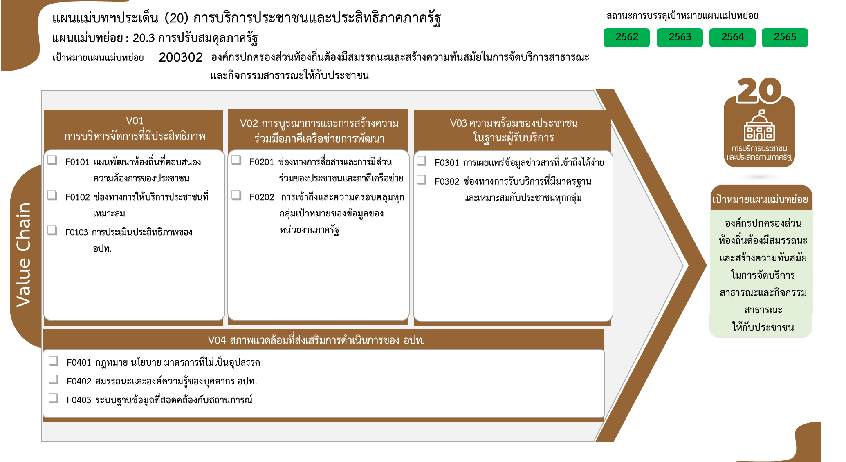
ปีงบประมาณ
2564 | 2562 | 2563 | 2561 | 2565 | รวมจำนวนโครงการ
4 | 1 | 2 | 1 | 9 | 17
3 | 1 | 2 |  | 3 | 9
1 |  |  | 1 | 6 | 8
 |  | 1 |  | 1 | 2
9 โครงการ
2 โครงการ
0 โครงการ
 |  | 1 |  |  | 1
8 โครงการ
0 โครงการ
 |  |  |  | 1 | 1
0 โครงการ
4 | 1 | 2 | 3 | 1 | 11
0 โครงการ
 | 1 | 1 | 3 |  | 5
 |  | 1 |  | 1 | 2
4 |  |  |  |  | 4
 | 1 | 17 |  |  | 18
5 โครงการ
รวมทั้งสิ้น 48 โครงการ
 | 1 | 17 |  |  | 18
2 โครงการ
4 โครงการ
8 | 3 | 22 | 4 | 11 | 48
ข้อมูล ณ เดือนมิถุนายน 2566

โครงการที่ไม่สอดคล้องกับองค์ประกอบและปัจจัยใดของเป้าหมายแผนแม่บทย่อย จำนวน 18 โครงการ

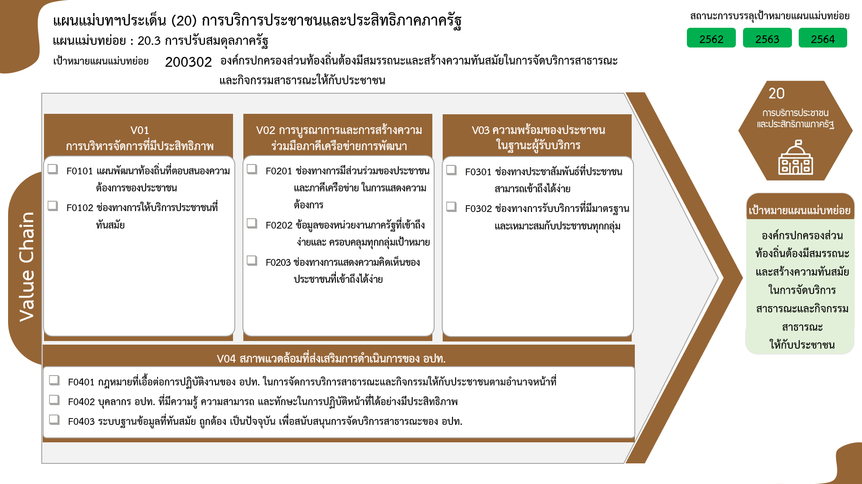
9 โครงการ
8 โครงการ
1 โครงการ
1 โครงการ
0 โครงการ
0 โครงการ
0 โครงการ
5 โครงการ
2 โครงการ
4 โครงการ
...

